エビデンス
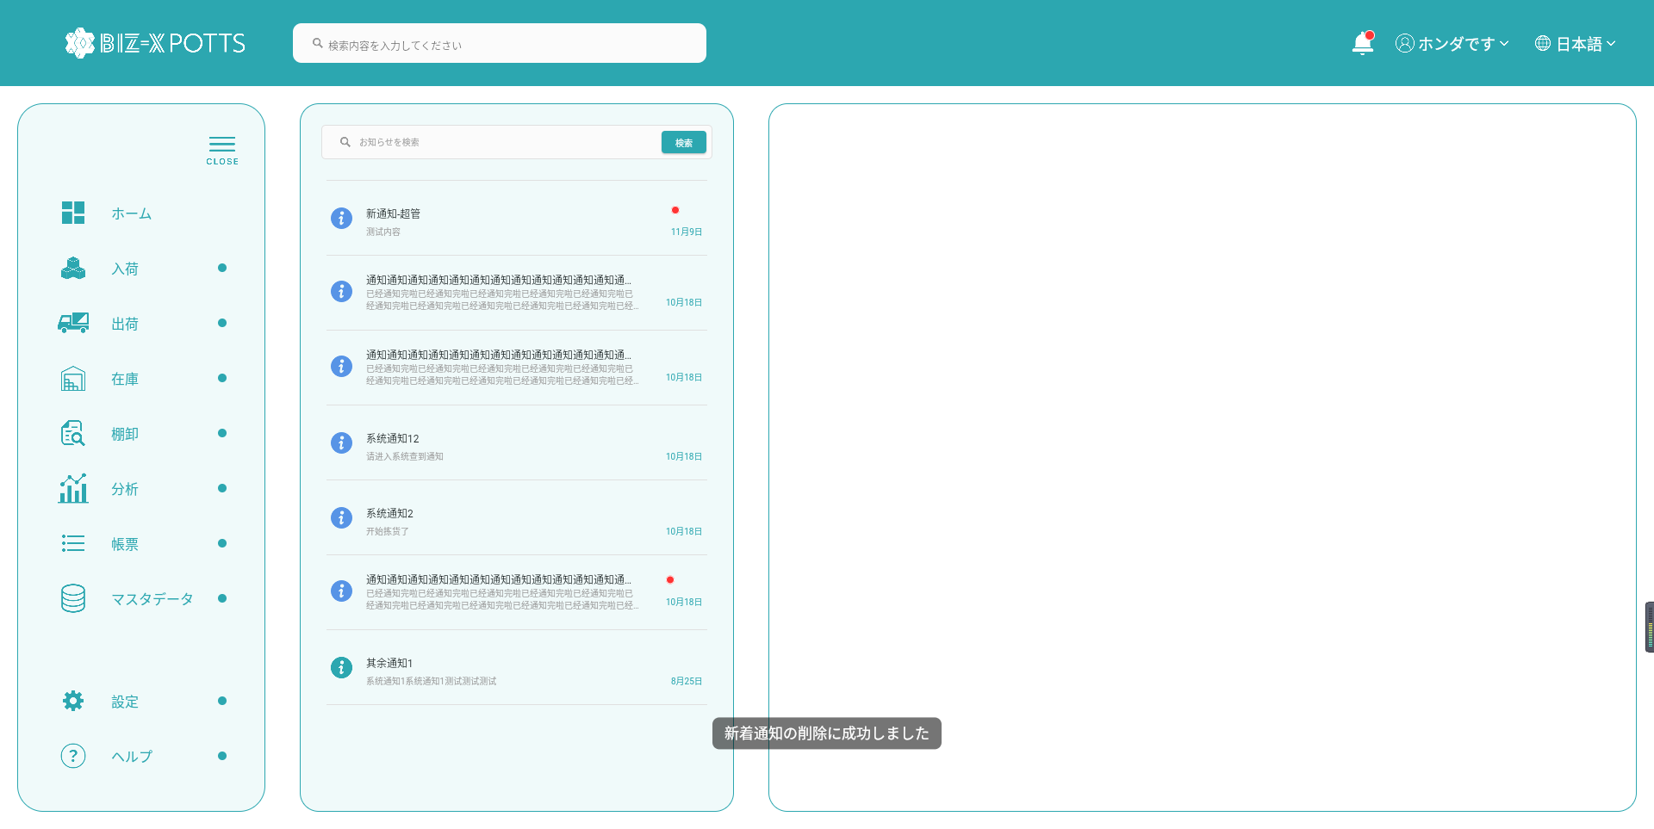
１、画面初期化
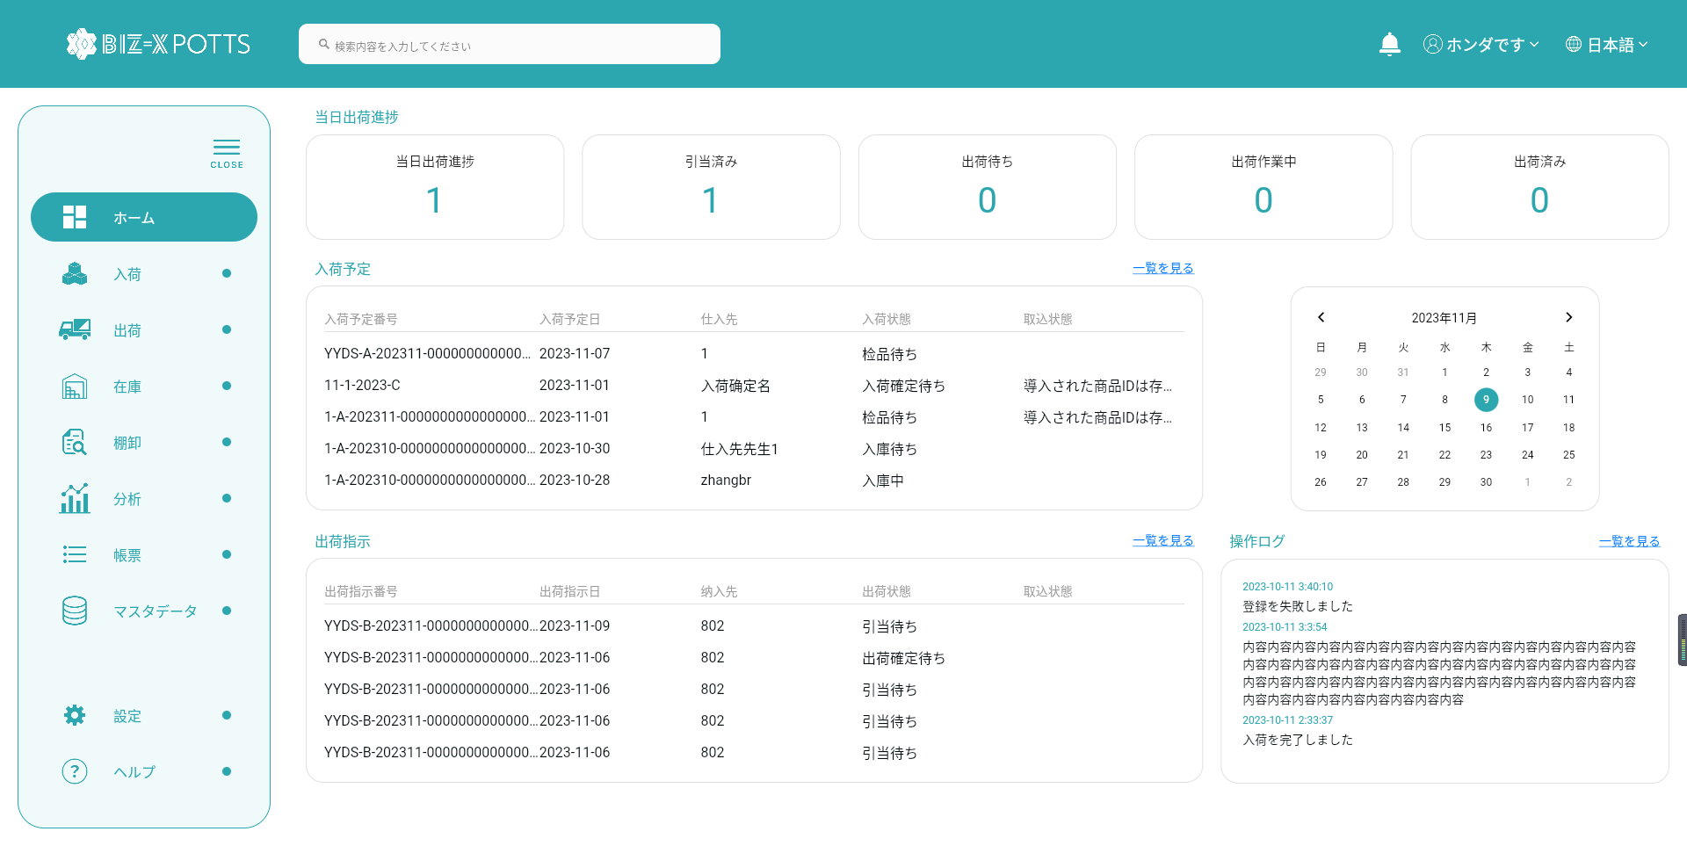

２，アクセス通知
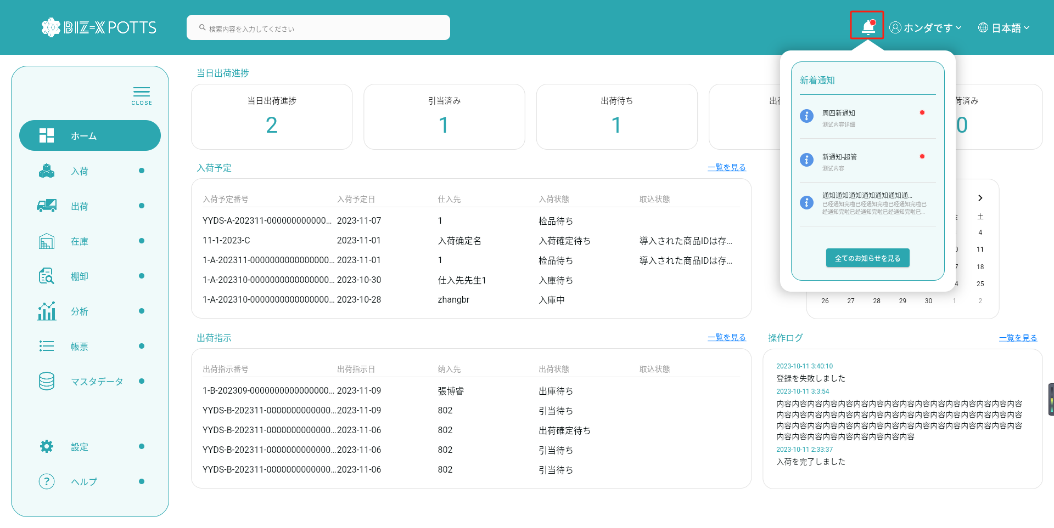
ベルをクリックして、メッセージリストをポップアップします



データ表示の選択

3,お知らせ検索
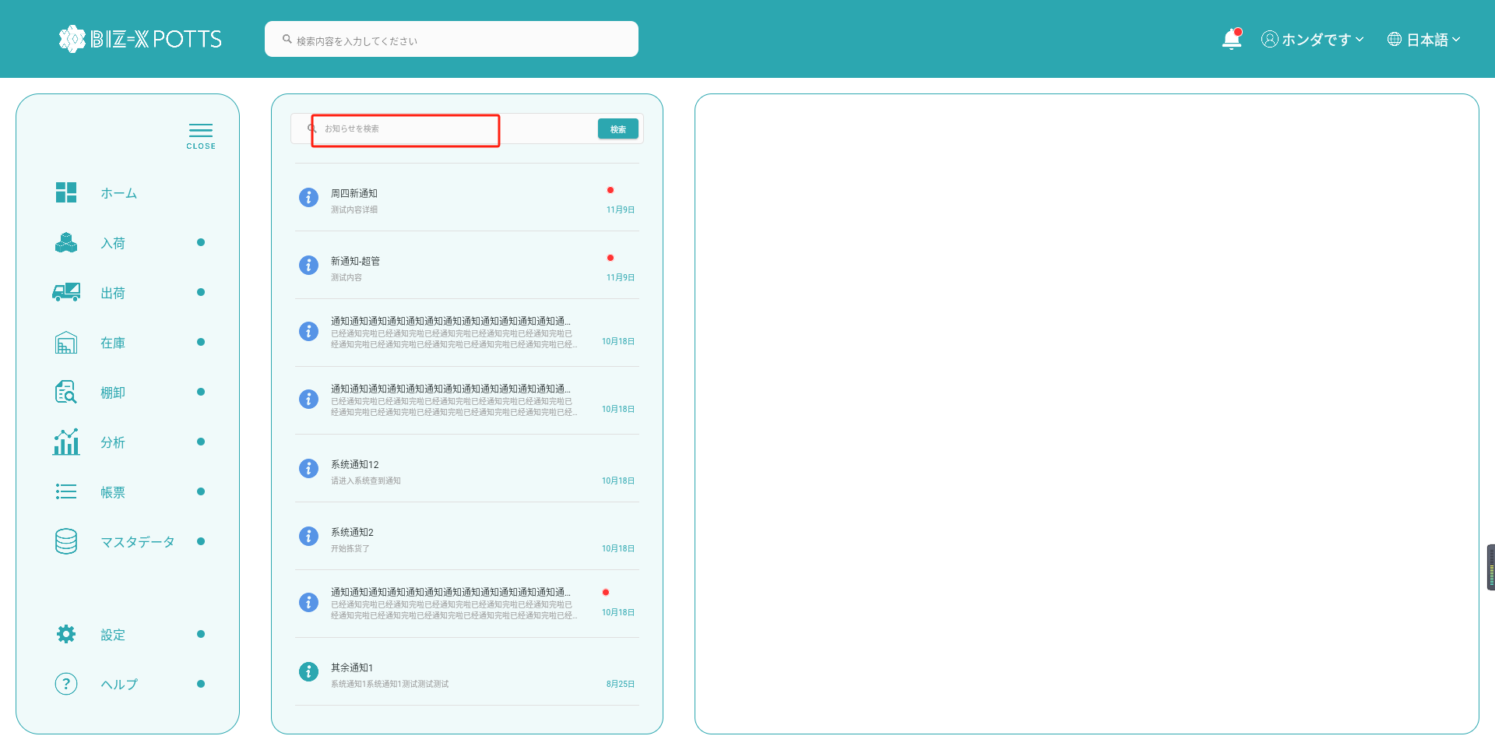

フィールドを入力して検索をクリックします

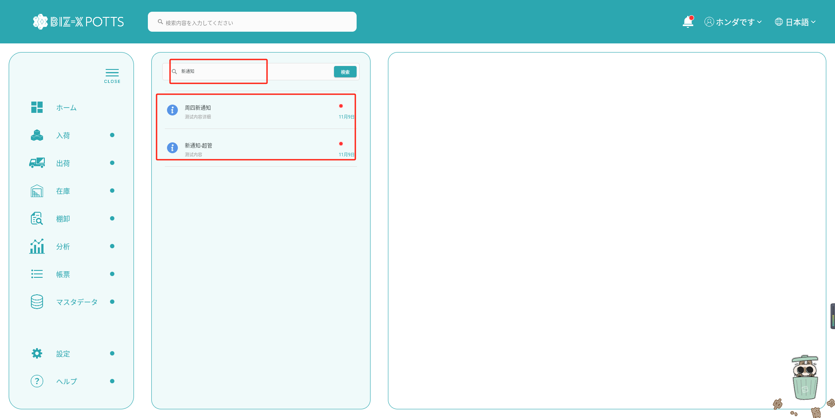

検索条件を表示

フィルタ条件を使用して表示されるデータ

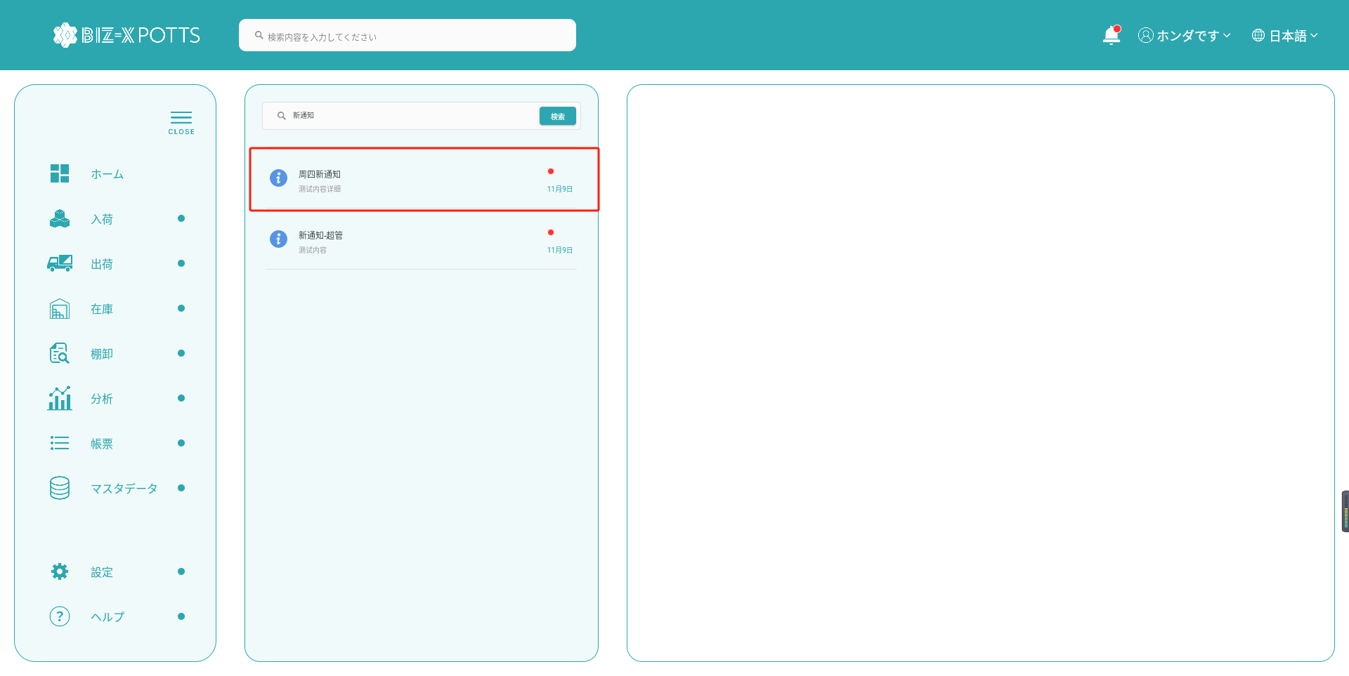

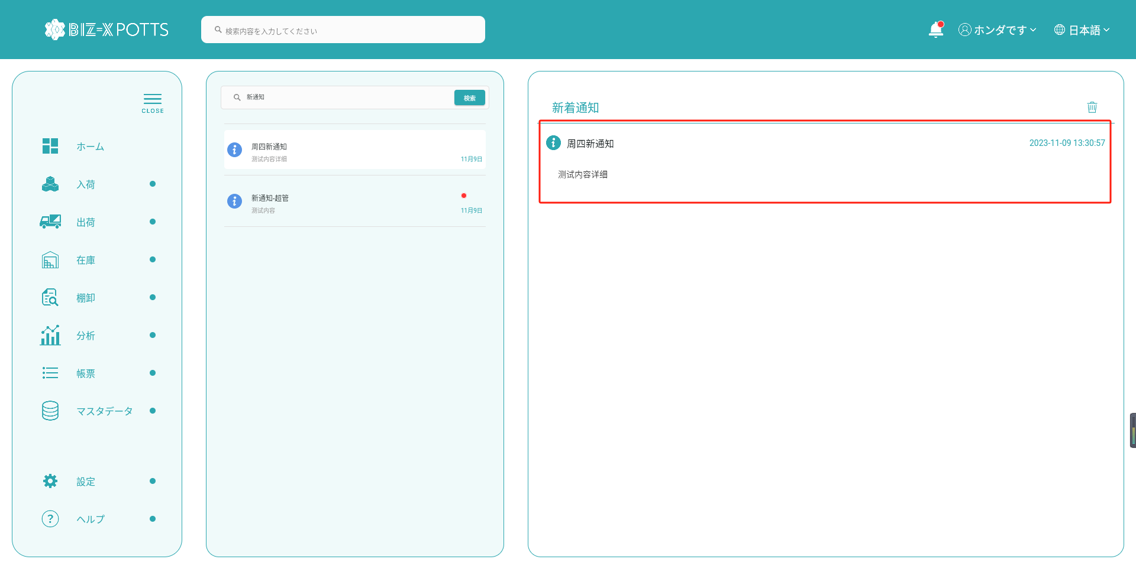

4,メッセージ削除
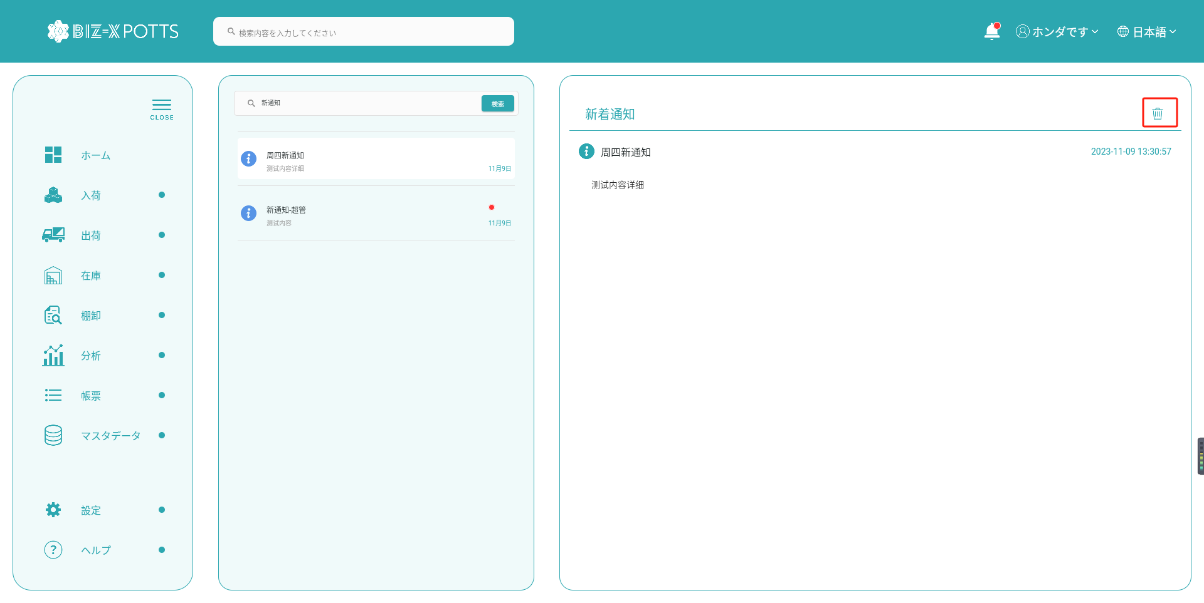

削除アイコンをクリック

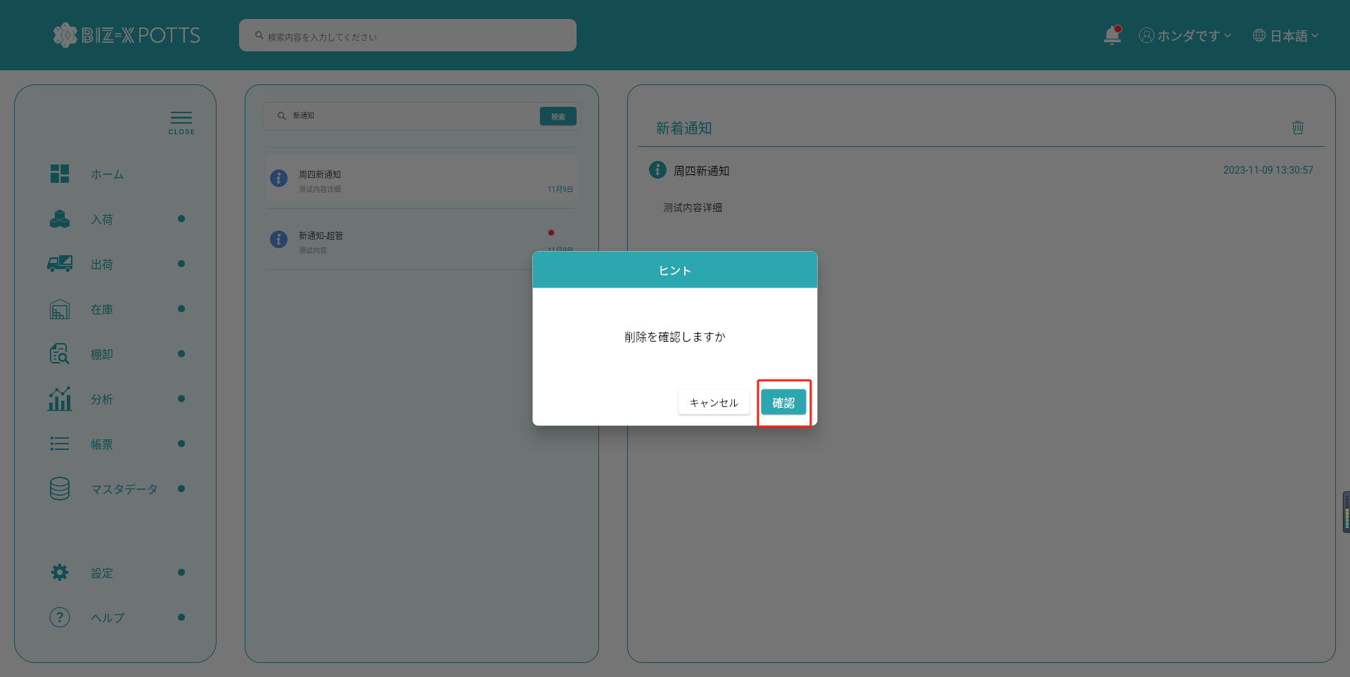

削除するかどうかを求められたら、「OK」をクリックします

